КВИТАНЦИЯ
 |  | 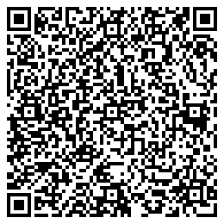
2021-09-25
 |  |  |  |  | СУММА

Кимдан | Рахмонова Гулсора Абдулхакимовна |  |  |  | 245 000,00
 |  |  | КОД | 01151

Олувчи | Рахмонова Гулсора Абдулхакимовна
Мижоз раками: | 75555 |  |  |  | Сумма ракам билан
Суммаси сўз билан | Икки юз кирк беш минг сум 0 тийин

Тўлов мақсади | кредит тулови учун |  | Тулов тури: |  | Plastik

Тўловчи имзоси ___________ |  | Кабул килувчи имзоси |  | ________________

2021-09-25
 |  |  |  |  | СУММА

Кимдан | Рахмонова Гулсора Абдулхакимовна |  |  |  | 245 000,00
 |  |  | КОД | 01151

Олувчи | Рахмонова Гулсора Абдулхакимовна
Мижоз раками: | 75555 |  |  |  | Сумма ракам билан
Суммаси сўз билан | #REF!

Тўлов мақсади | кредит тулови учун |  | Тулов тури: |  | Plastik

Тўловчи имзоси ___________ |  | Кабул килувчи имзоси |  | ________________

